Indice
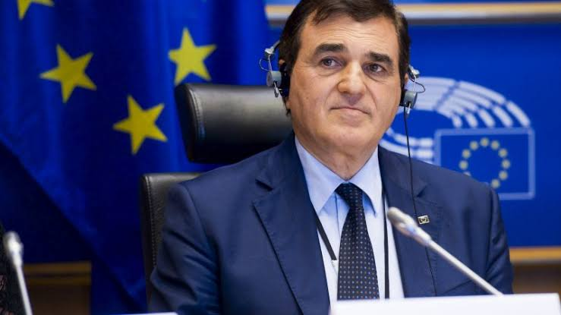
SPECIALE BANDI NOVEMBRE - 2025
https://www.patriciello.it/

 |  |  |  |  |  |  |  |  |  | TOTALE BANDI | 88
3/11/25
 |  |  |  |  | https://www.patriciello.it/ |  |  |  |  | IN SCADENZA ENTRO 30 GIORNI | 14

 |  |  |  |  |  |  |  |  |  | NUOVI BANDI | 6

 |  |  |  |  |  |  |  |  |  | NUOVE IN EVIDENZA | 6

Clicca qui per accedere al repertorio della programmazione 21 -27
 |  | AGRICOLTURA, PESCA E AFFARI MARITTIMI | 2 | ENERGIA |  | 10 |  | MERCATO INTERNO | 1

 |  | ALIMENTI E SICUREZZA | 0 | FISCALITA' E UNIONE ECONOMICA-MONETARIA |  | 0 |  | OCCUPAZIONE E AFFARI SOCIALI | 0

 |  | AMBIENTE | 0 | ISTRUZIONE, FORMAZIONE, GIOVENTU' E SPORT |  | 1 |  | POLITICHE REGIONALI | 2

 |  | AUDIOVISIVO, CULTURA, MEDIA E COMUNICAZIONE | 4 | IMPRESA E INDUSTRIA |  | 0 | ! | RICERCA, INNOVAZIONE E DIFESA | 57
 |  |  |  |  |  |  |  |  |  | N.B. ! bandi e notizie "in evidenza" inseriti nell'ultima settimana
 |  | CONCORRENZA E CONSUMATORI | 0 | GIUSTIZIA E AFFARI INTERNI |  | 0 |  | SANITA' PUBBLICA | 0

 | ! | COOPERAZIONE INTERNAZIONALE | 6 |  |  |  |  | TRASPORTI E SPAZIO | 5

 |  |  |  |  |  |  | .

